Tiempos resp cont. sin est.
 |  | ANEXO 3 ACUERDO 1830
Descripción | En esta hoja se incluye el cálculo de los tiempos de respuesta considerando el modo de control de tensión sin estatismo.

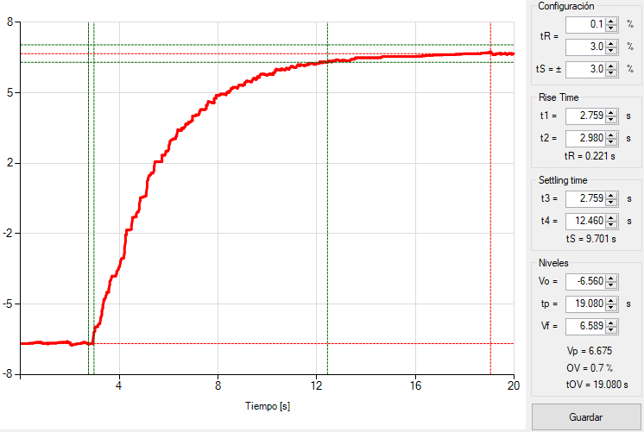
Gráfica potencia reactiva Escalón ascendente

Cálculo de tiempo de respuesta inicial (s) |  |  | 0.221
Cálculo de tiempo de establecimiento (s) |  |  | 9.701
Respuesta oscilatoria de la potencia reactiva (Si/No) |  |  | No

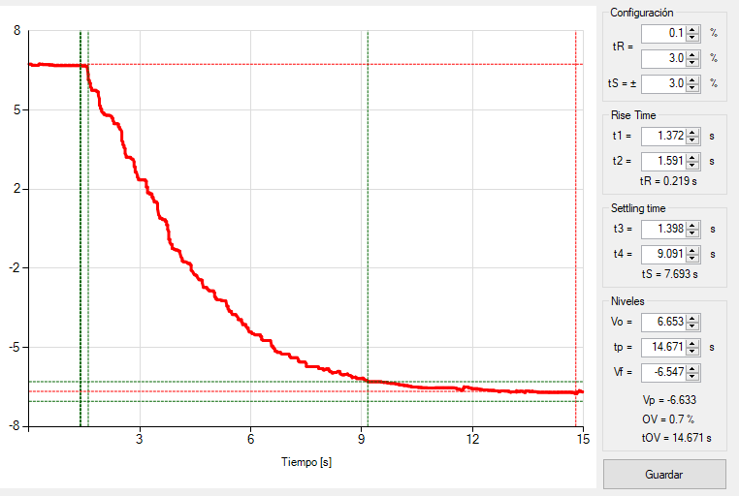
Gráfica potencia reactiva Escalón descendente

Cálculo de tiempo de respuesta inicial (s) |  |  | 0.219
Cálculo de tiempo de establecimiento (s) |  |  | 7.693
Respuesta oscilatoria de la potencia reactiva (Si/No) |  |  | No

Gráficas cont. tension sin. est
 |  | ANEXO 3 ACUERDO 1830
Descripción | En esta hoja se incluyen las gráficas asociadas a la prueba de control de tensión sin estatismo.

Las gráficas que se deben incluir corresponden a: Escalón, tensión (kV), potencia activa (MW) y potencia reactiva (MVAR) vistas en el punto conexión. Todas en la misma ventana de tiempo y con la resolución mínima de 100 muestras por segundo.

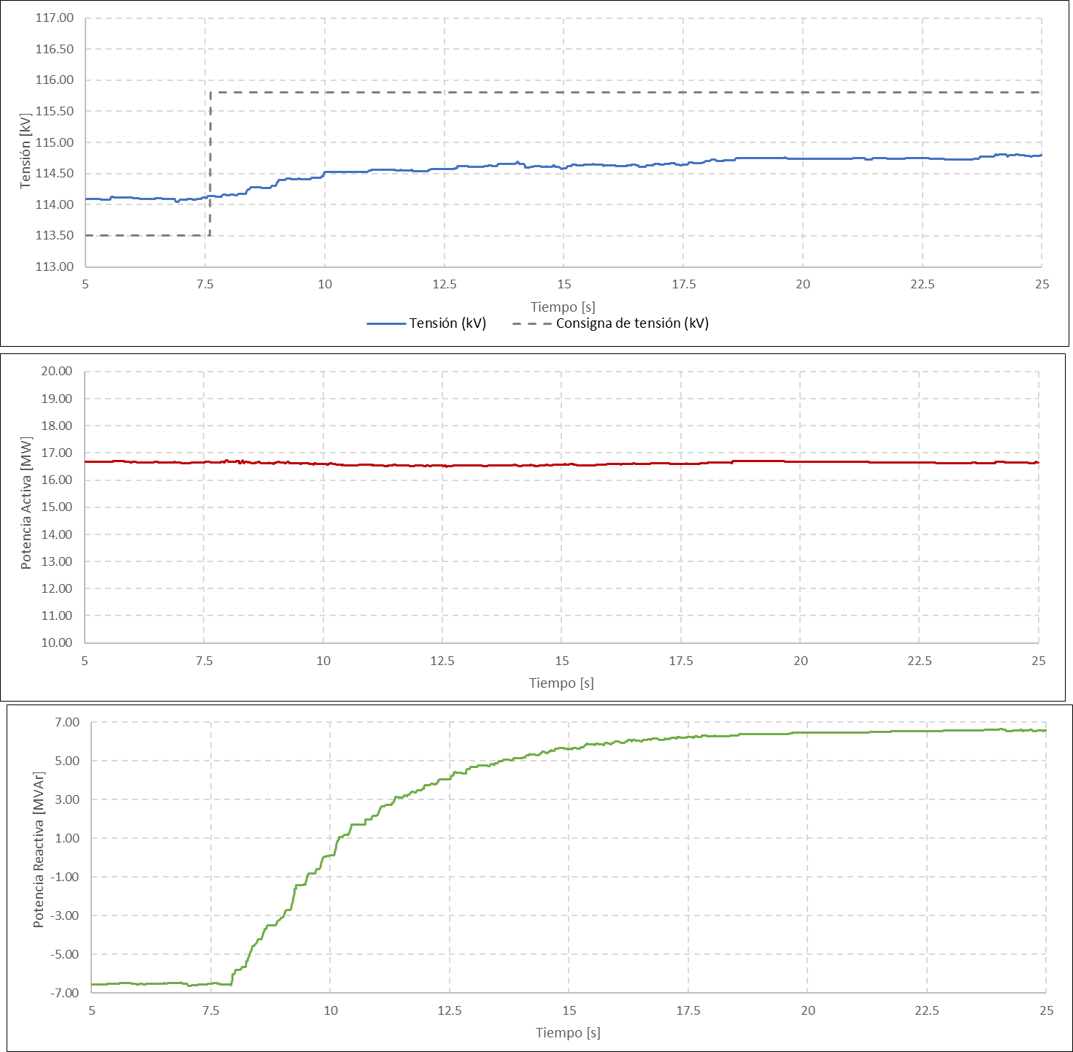
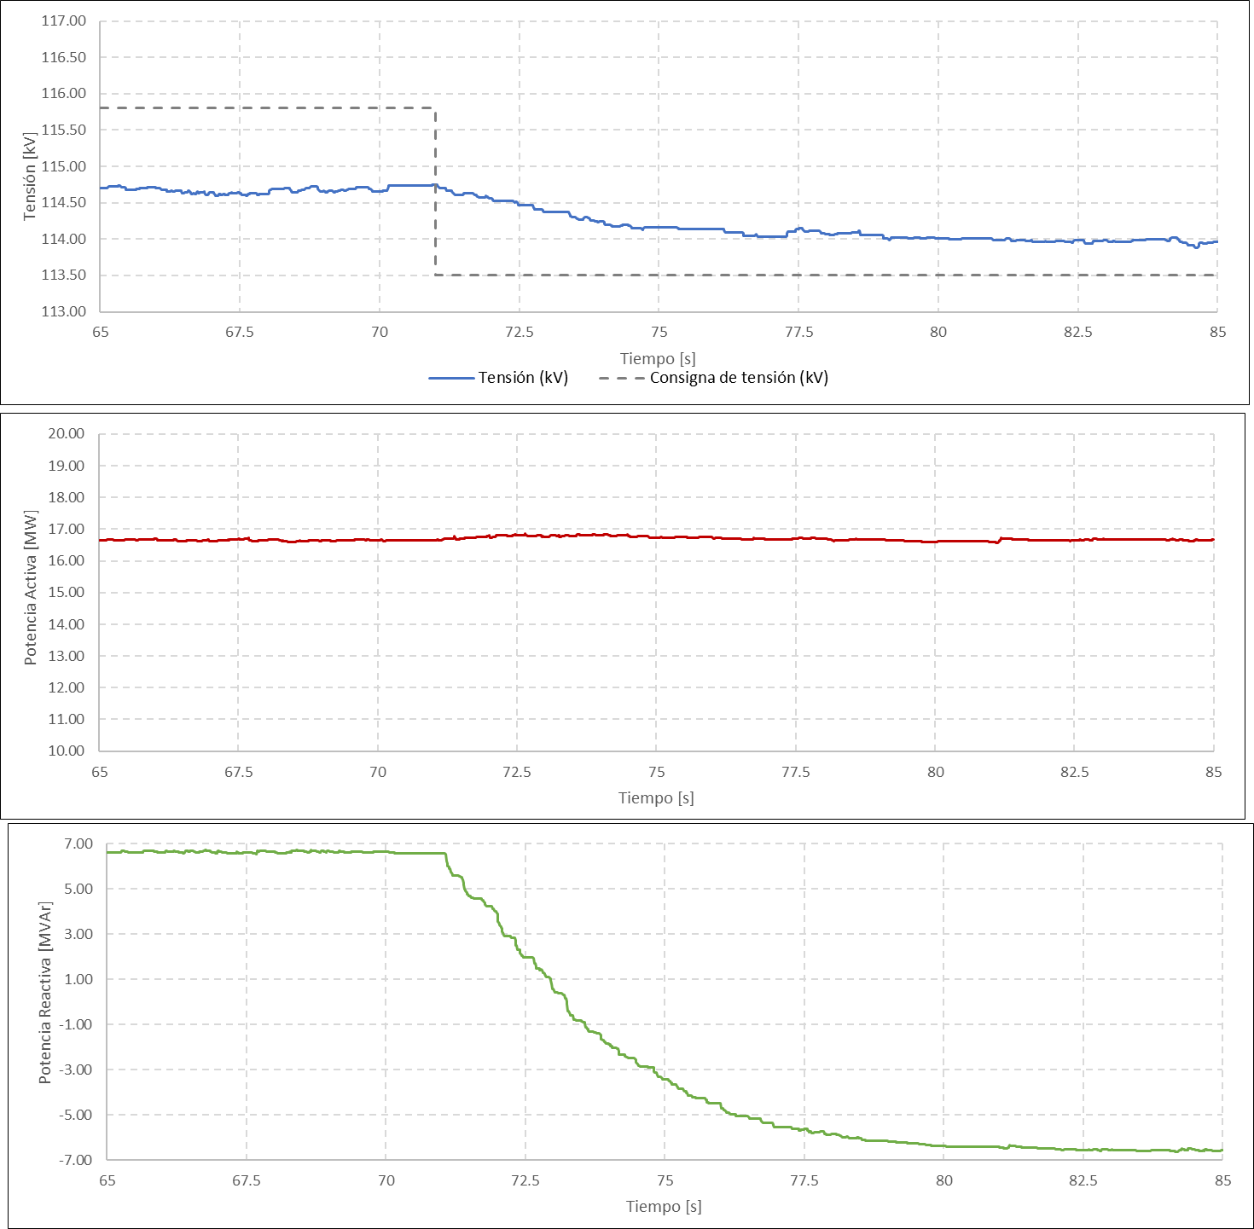

Tiempos resp_est cont. con est.
 |  | ANEXO 3 ACUERDO 1830
Descripción | En esta hoja se incluye el cálculo de los tiempos de respuesta y el cálculo del estatismo considerando el modo de control de tensión con estatismo.

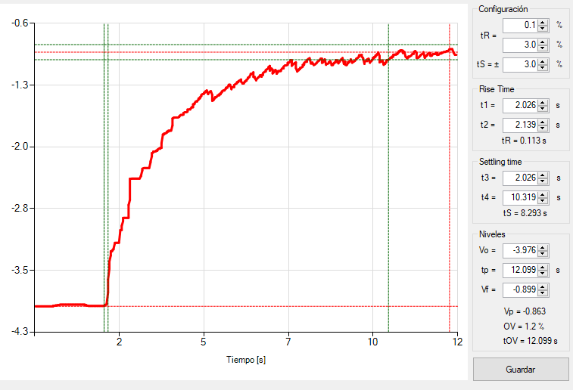
Gráfica potencia reactiva (Escalón ascendente) |  |  |  | Gráfica potencia reactiva vs tensión (Escalón ascendente)
 |  |  |  | Punto inicial | Punto Final
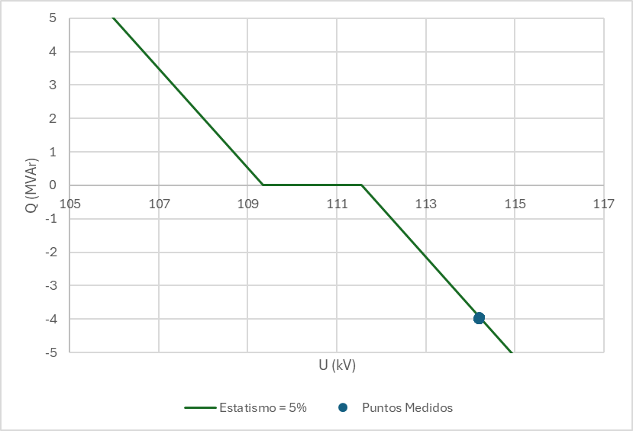
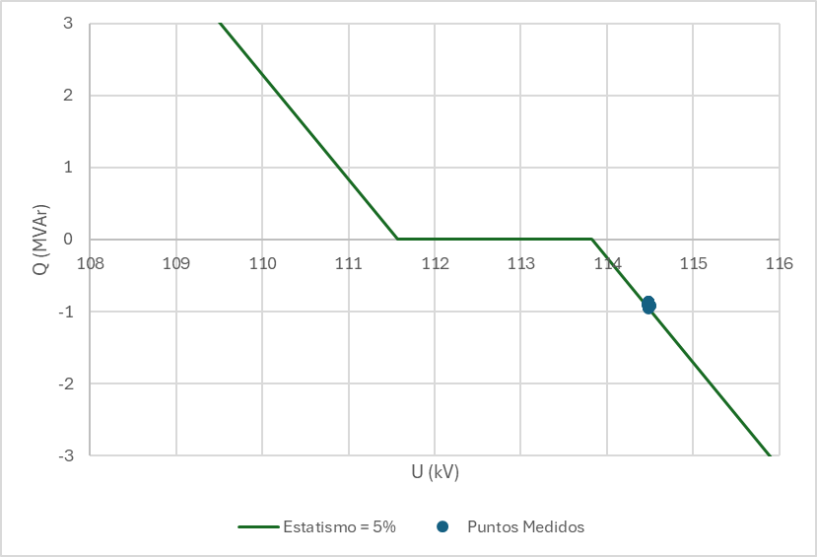

Cálculo de tiempo de respuesta inicial |  |  | 0.113
Cálculo de tiempo de establecimiento |  |  | 8.293
Respuesta oscilatoria de la potencia reactiva (Si/No) |  |  | No
Relación Q/V (Estatismo calculado a partir de los registros) |  |  | 5%

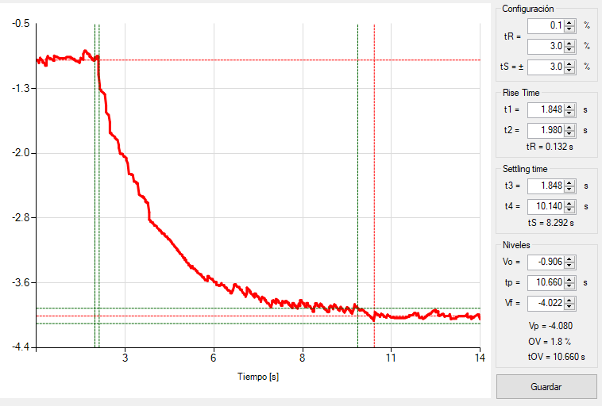
Gráfica potencia reactiva Escalón (descendente) |  |  |  | Gráfica potencia reactiva vs tensión (Escalón descendente)
 |  |  |  | Punto inicial | Punto Final
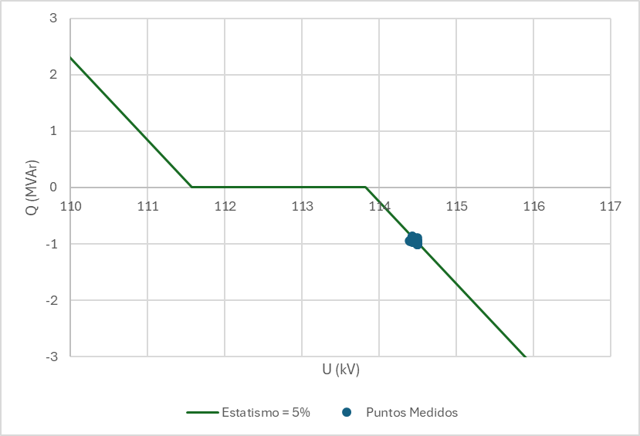
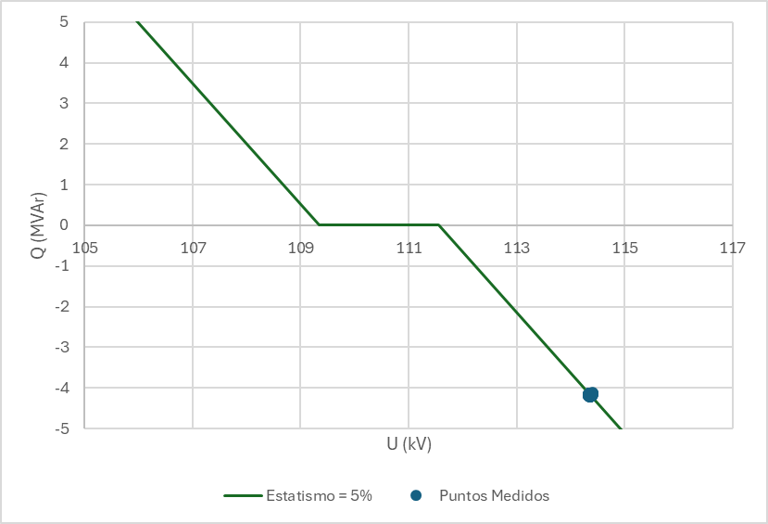

Cálculo de tiempo de respuesta inicial |  |  | 0.132
Cálculo de tiempo de establecimiento |  |  | 8.292
Respuesta oscilatoria de la potencia reactiva (Si/No) |  |  | No
Relación Q/V(Estatismo calculado a partir de los registros) |  |  | 5%

Gráficas cont. tens con. est
 |  | ANEXO 3 ACUERDO 1830
Descripción | En esta hoja se incluyen las gráficas asociadas a la prueba del modo de control de tensión con estatismo.

Las gráficas que se deben incluir corresponden a: Escalón, tensión (kV), potencia activa (MW) y potencia reactiva (MVAR) vistas en el punto conexión. Todas en la misma ventana de tiempo y con la resolución mínima de 100 muestras por segundo.

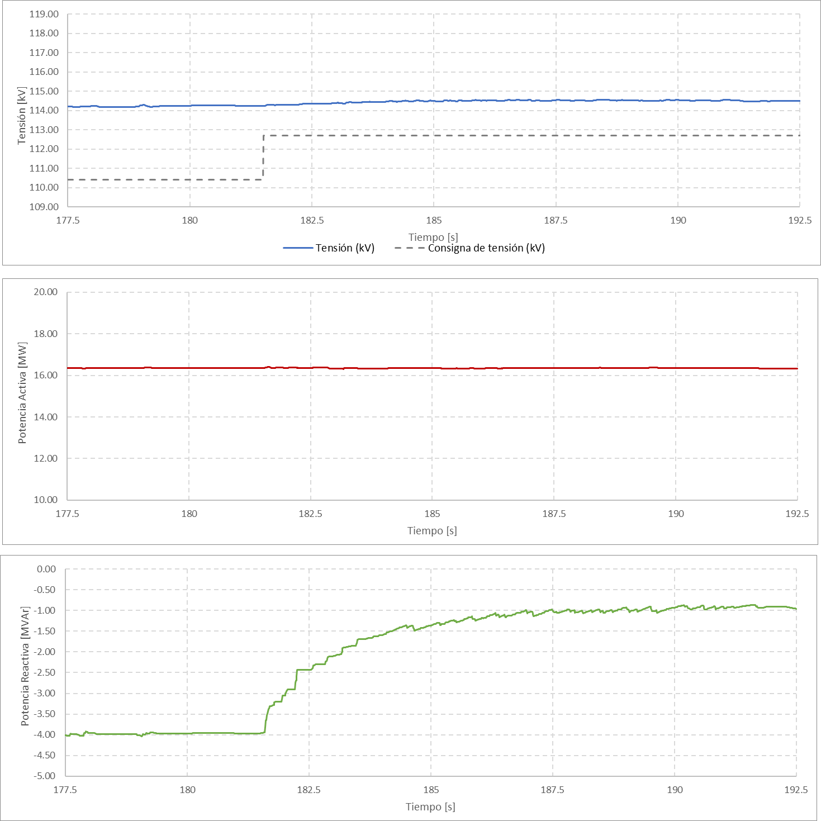
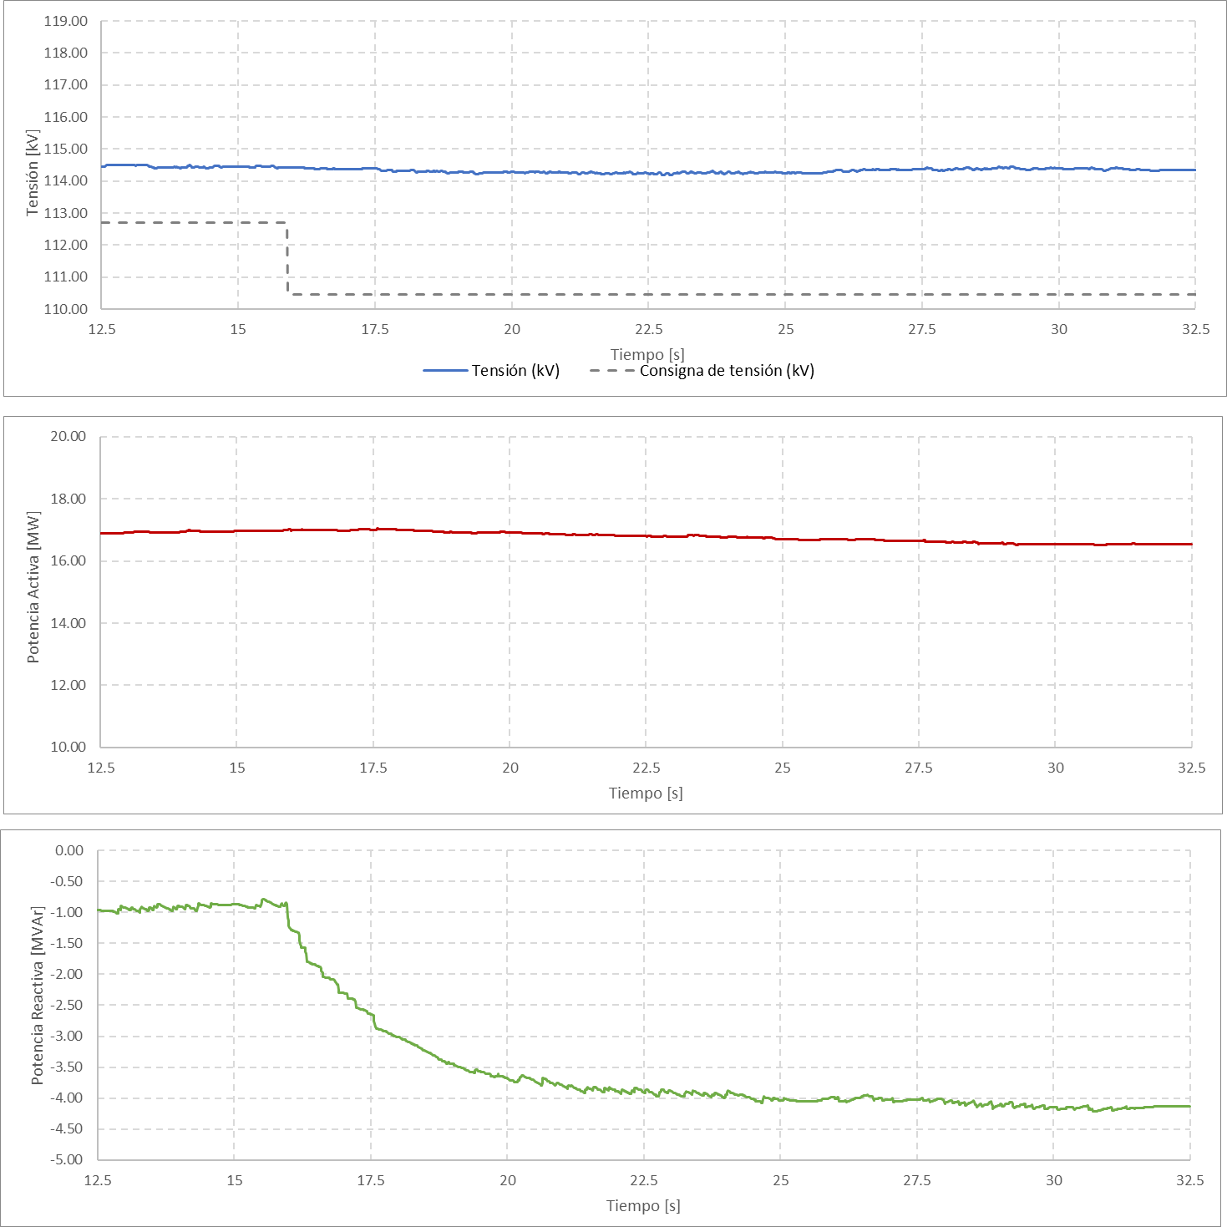

Tiempos resp_cont. pot. react.
 |  | ANEXO 3 ACUERDO 1830
Descripción | En esta hoja se incluye el cálculo de los tiempos de respuesta y el cálculo del estatismo considerando el modo de control de tensión con estatismo.

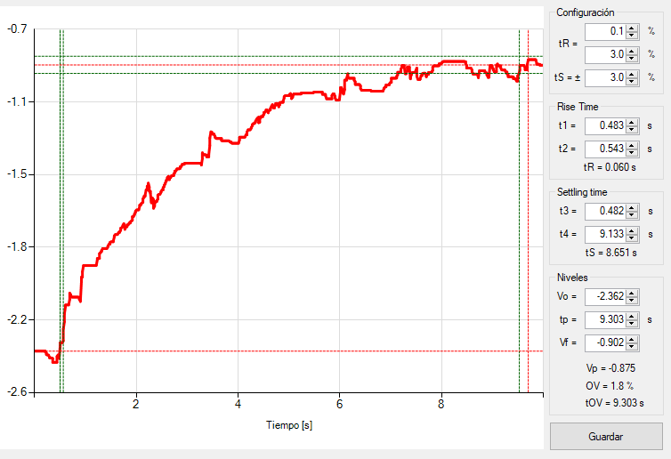
Gráfica potencia reactiva (Escalón ascendente)

Cálculo de tiempo de respuesta inicial |  |  | 0.06
Cálculo de tiempo de establecimiento |  |  | 8.651
Respuesta oscilatoria de la potencia reactiva (Si/No) |  |  | No

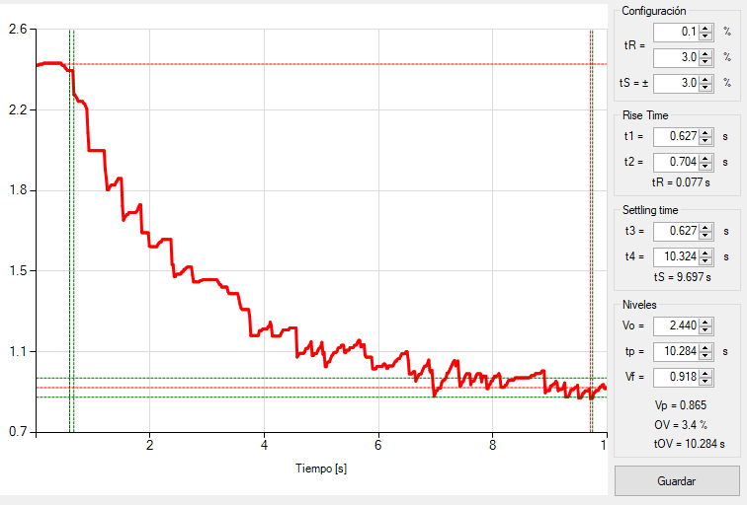
Gráfica potencia reactiva Escalón (descendente)

Cálculo de tiempo de respuesta inicial |  |  | 0.077
Cálculo de tiempo de establecimiento |  |  | 9.697
Respuesta oscilatoria de la potencia reactiva (Si/No) |  |  | No

Gráficas cont. pot. react.
 |  | ANEXO 3 ACUERDO 1830
Descripción | En esta hoja se incluyen las gráficas asociadas a la prueba del modo de control de potencia reactiva.

Las gráficas que se deben incluir corresponden a: Escalón, tensión (kV), potencia activa (MW) y potencia reactiva (MVAR) vistas en el punto conexión. Todas en la misma ventana de tiempo y con la resolución mínima de 100 muestras por segundo.

Escalón 1 |  |  | Escalón 2
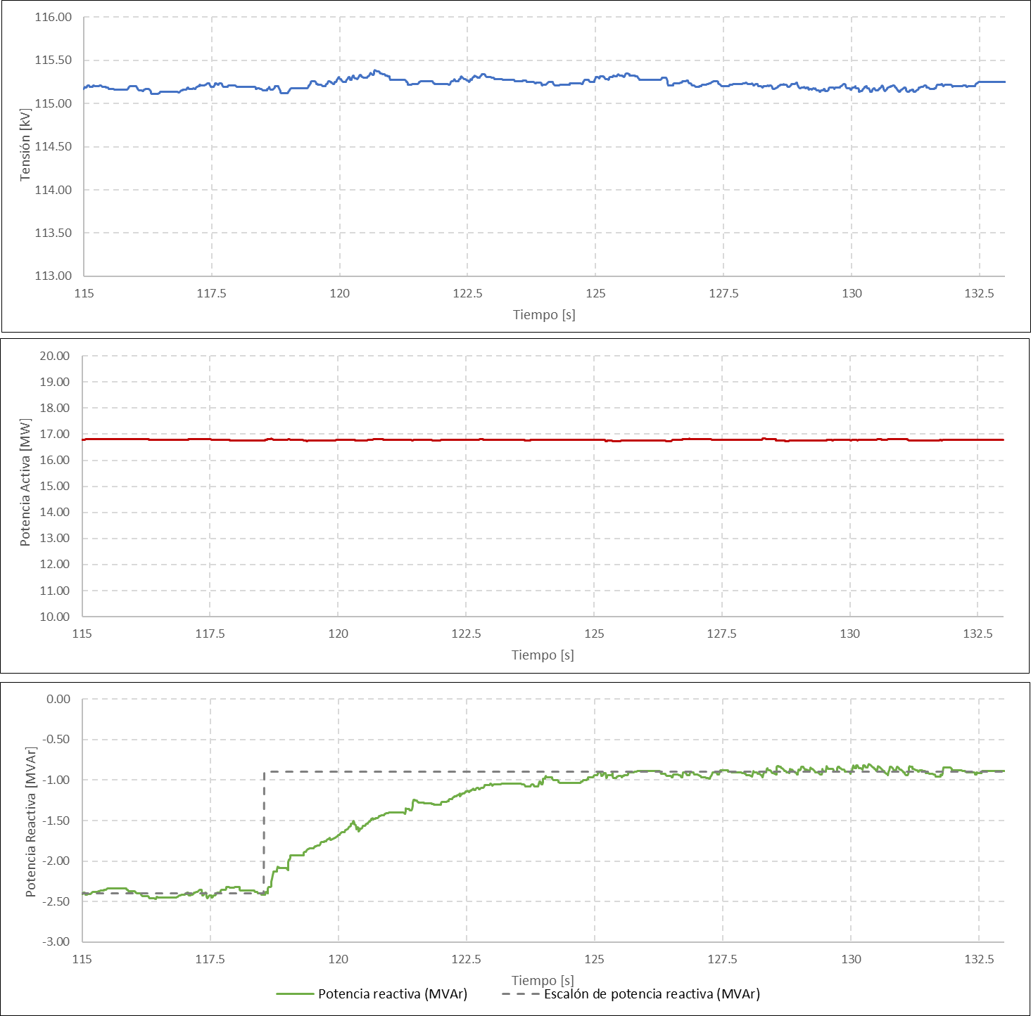
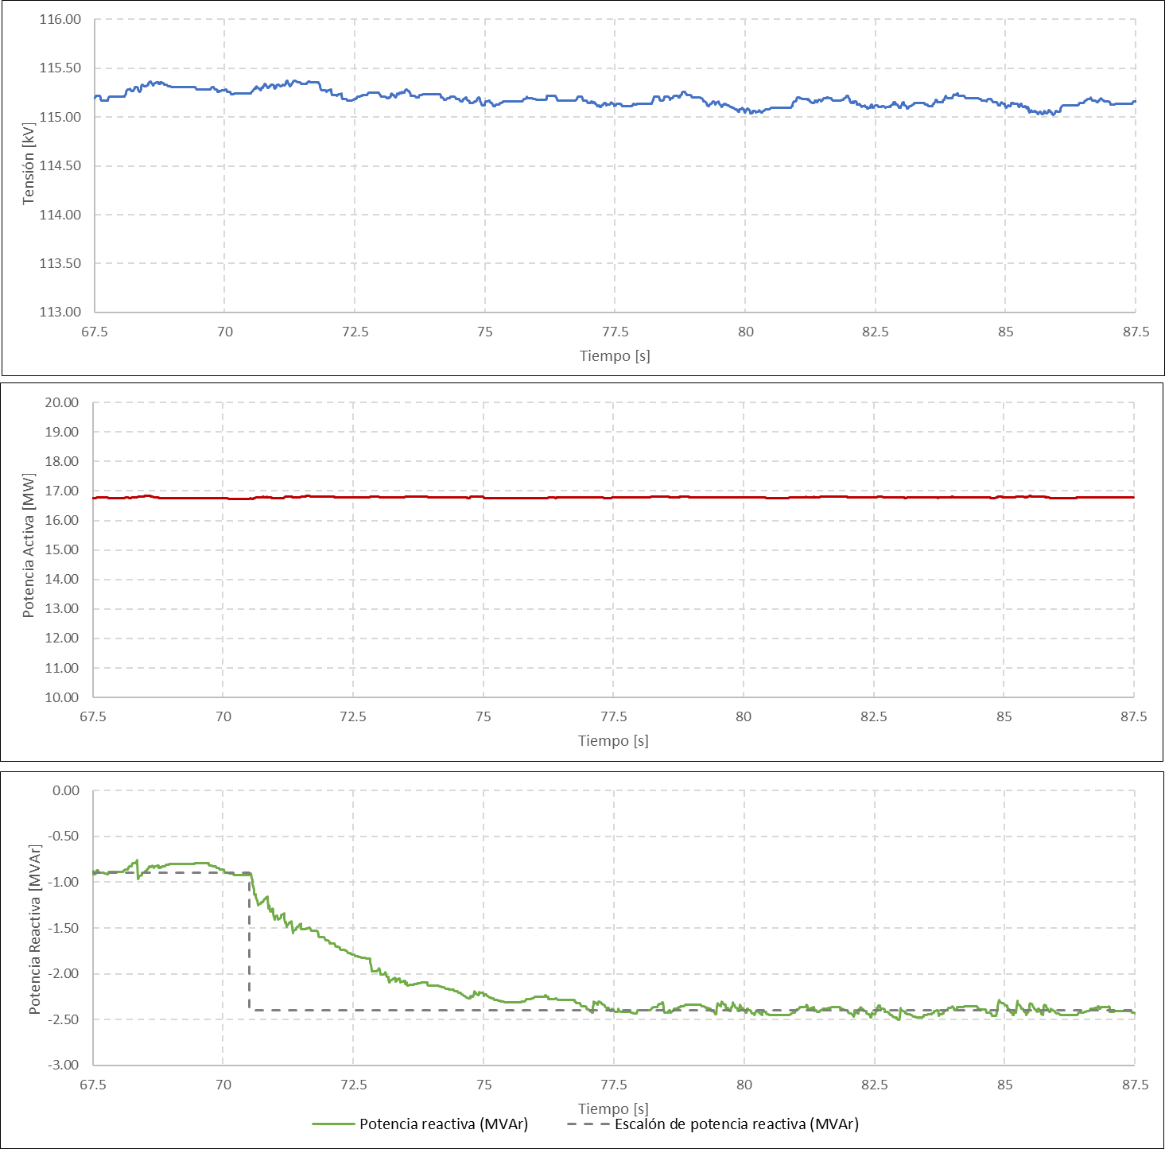

Escalón 3 |  |  | Escalón 4
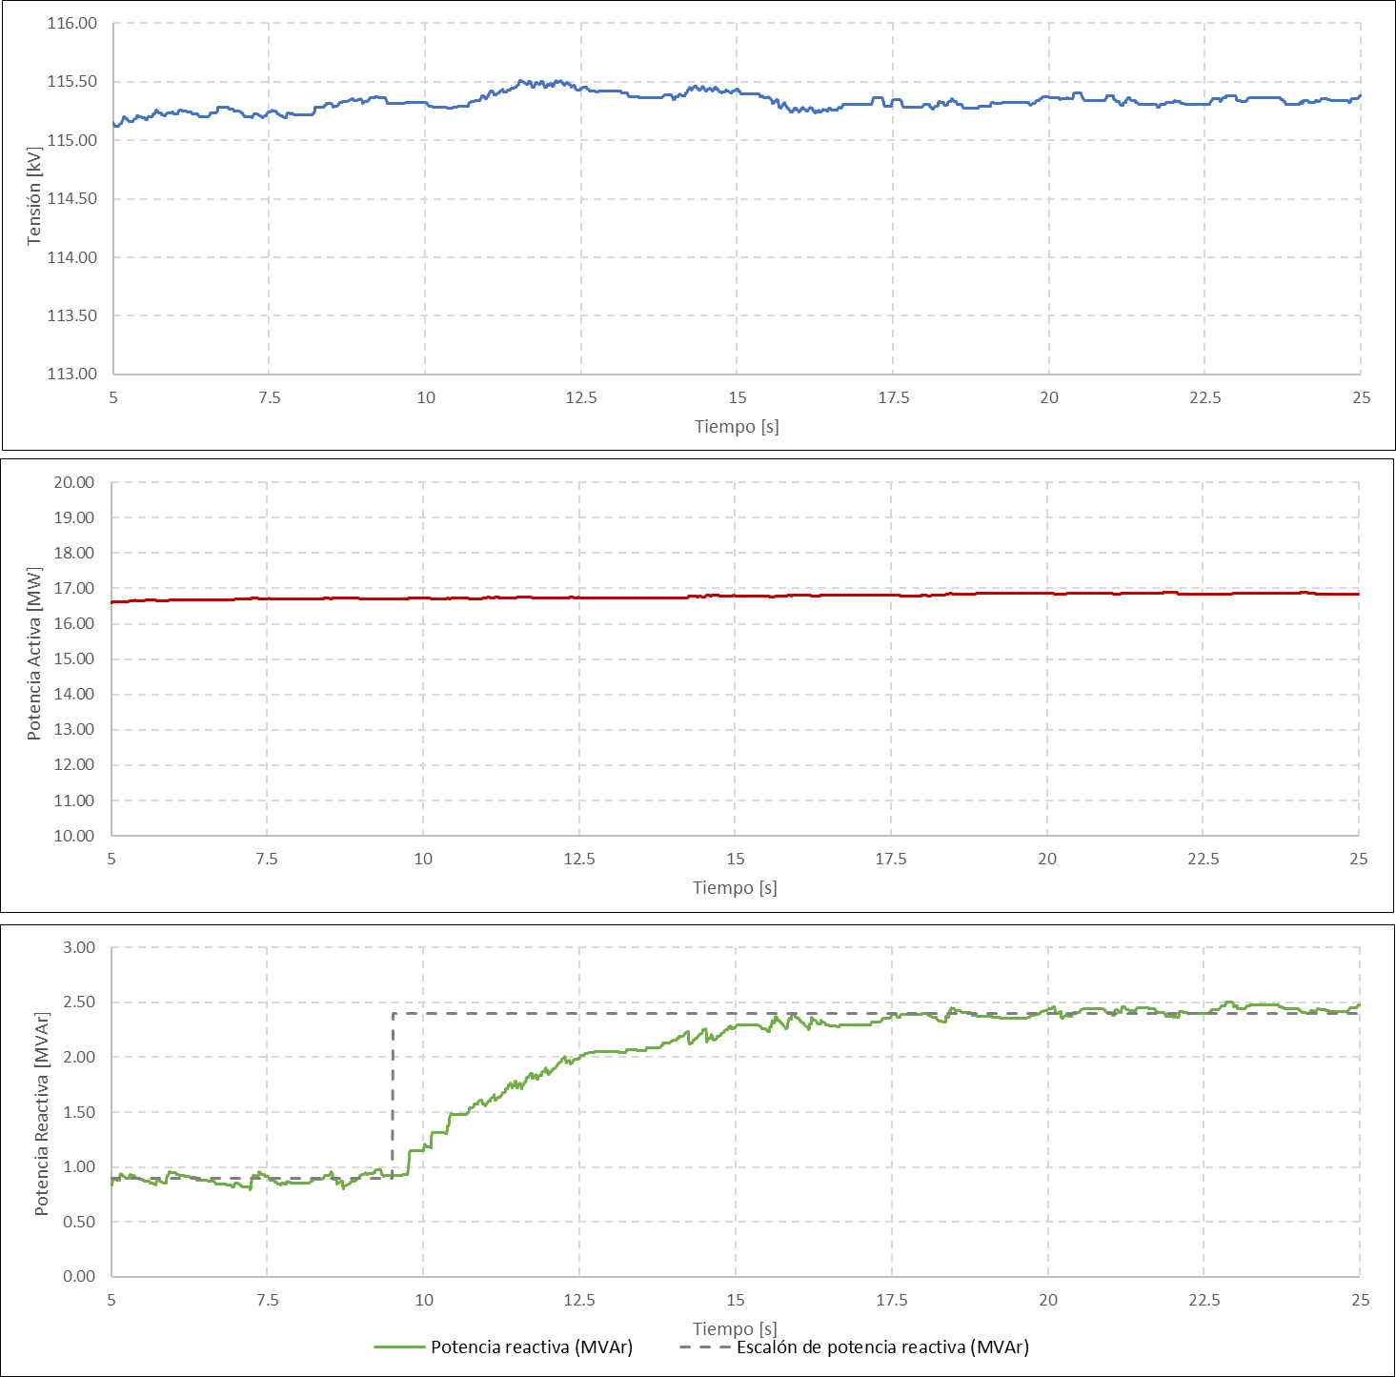
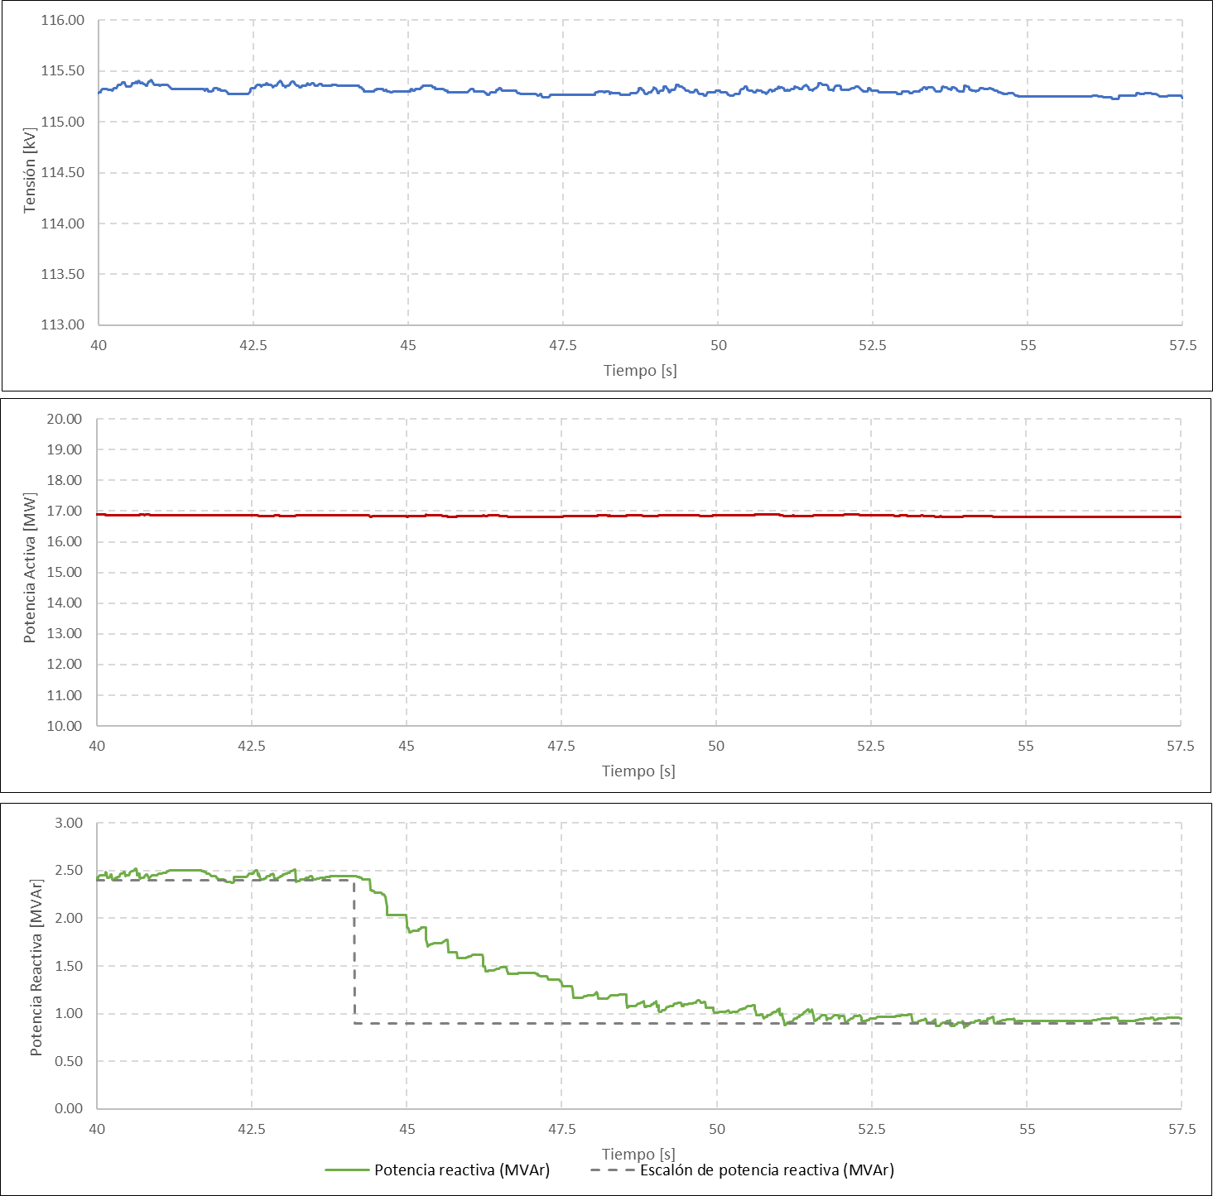

Tiempos resp. cont. fp.
 |  | ANEXO 3 ACUERDO 1830
Descripción | En esta hoja se incluye el cálculo de los tiempos de respuesta y el cálculo del estatismo considerando el modo de control de tensión con estatismo.

Gráfica potencia reactiva (Escalón ascendente)

Cálculo de tiempo de respuesta inicial |  |  | 0.131
Cálculo de tiempo de establecimiento |  |  | 9.705
Respuesta oscilatoria de la potencia reactiva (Si/No) |  |  | No
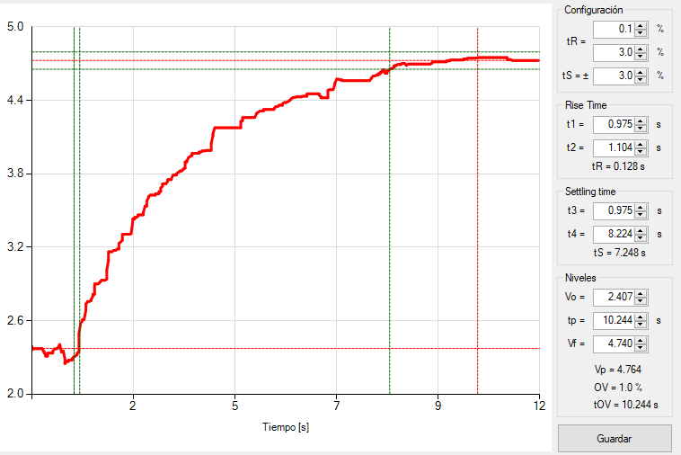
Gráfica potencia reactiva Escalón (descendente)

Cálculo de tiempo de respuesta inicial |  |  | 0.128
Cálculo de tiempo de establecimiento |  |  | 7.248
Respuesta oscilatoria de la potencia reactiva (Si/No) |  |  | No

Gráficas cont. fp.
 |  | Anexo 3 Acuerdo 1830
Descripción | En esta hoja se incluyen las gráficas asociadas a la prueba del modo de control de factor de potencia

Las gráficas que se deben incluir corresponden a: Escalón, tensión (kV), potencia activa (MW) y potencia reactiva (MVAR) vistas en el punto conexión. Todas en la misma ventana de tiempo y con la resolución mínima de 100 muestras por segundo.

Escalón 1 |  |  | Escalón 2
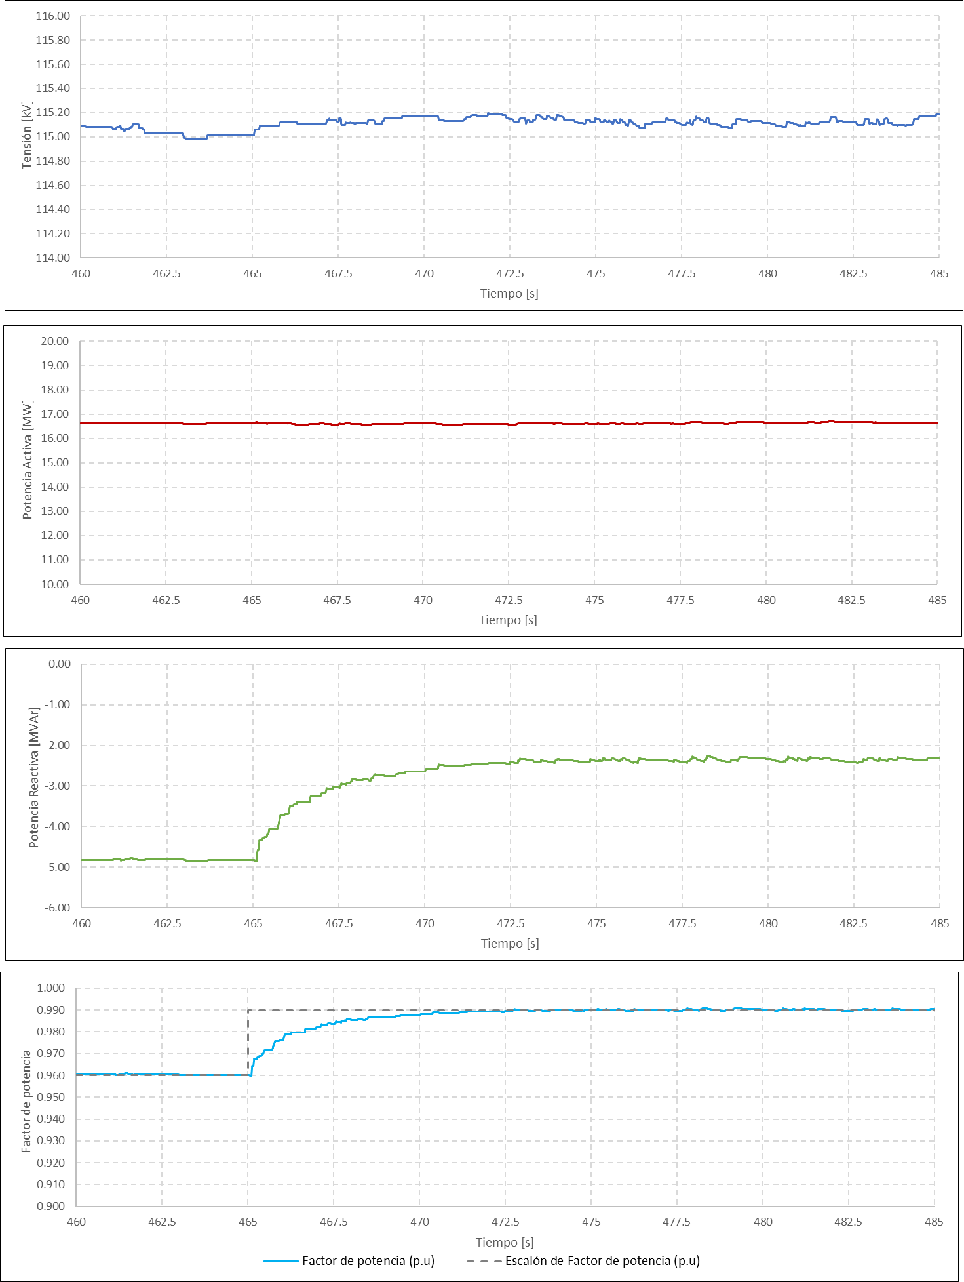
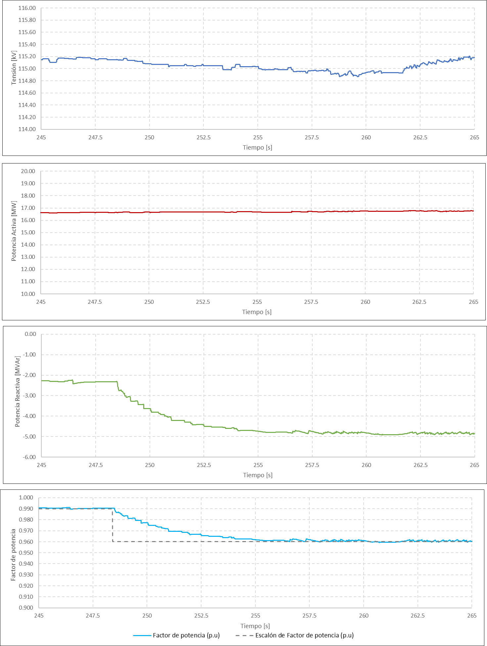

Escalón 3 |  |  | Escalón 4
